ПРОДАЖА
Тип коробки, фото | Характеристики | Цена за коробку без наклейки, руб. при тираже 100 шт. | Цена за коробку и наклейку на крышке, руб.при тираже 50 шт. | Цена за коробку и наклейку на крышке+ на торце, руб.при тираже 50 шт. | Цена за коробку и наклейку на крышке, руб.при тираже 100 шт. | Цена за коробку и наклейку на крышке+ на торце, руб.при тираже 100 шт. | Цена за коробку и наклейку на крышке, руб.при тираже 200 шт. | Цена за коробку и наклейку на крышке+ на торце, руб.при тираже 200 шт.
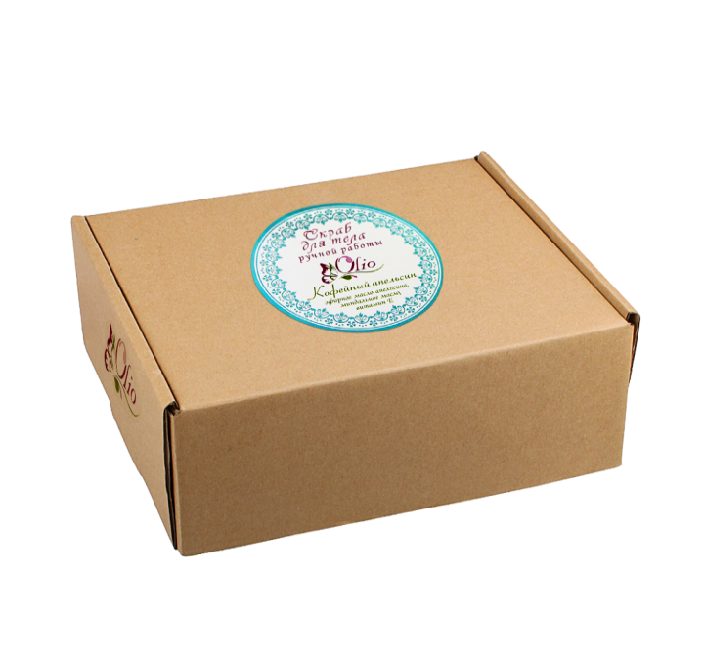 | Короб тип Д Размер: 220*165*100 мм Марка картона: Т23В Цвет: Бурый Размер наклейки на крышке: диаметр 90мм. На торце: 10*10см. | 37,1 руб./шт | 46,9руб./шт | 60,1 руб./шт | 45,4 руб./шт | 51,8 руб./шт | 39,7 руб./шт | 44,6 руб./шт
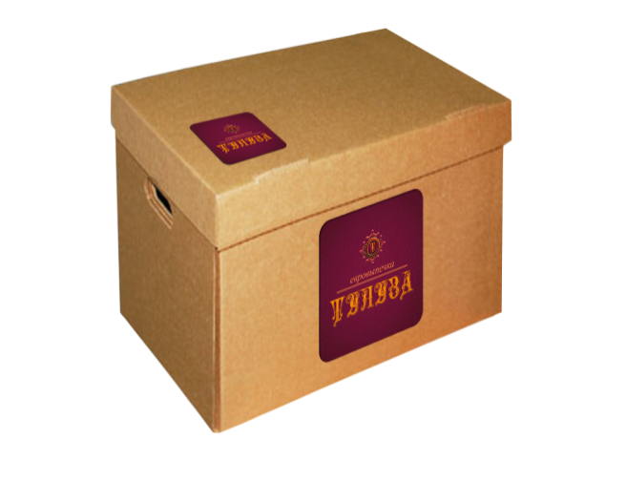 | Короб тип А4 Размер: 330*230*230 мм . Марка картона: Т23В Цве:т Бурый Размер наклейки на крышке: диаметр 50*50 скругл.углы мм. На торце: 10*10см | 67,4 руб./шт | 83,1 руб./шт | 103,1 руб./шт | 78,6руб./шт | 94,7 руб./шт | 77,8 руб./шт | 89,6руб./шт
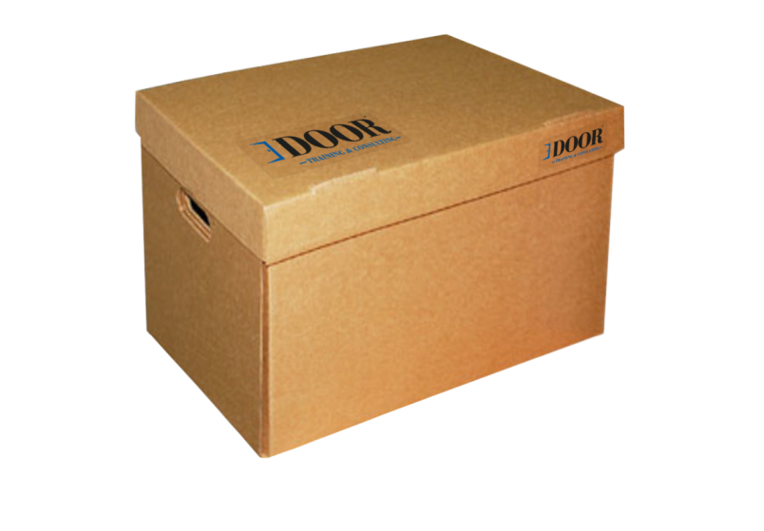 | Короб тип А3 Размер:480*325*295 мм Марка картона: Т23В Цве:т БурыйРазмер наклейки на крышке:А6 формат На торце:90*50мм | 98 руб./шт | 116,7 руб./шт | 129,9руб./шт | 114,2 руб./шт | 119,7 руб./шт | 106,9 руб./шт | 112,8 руб./шт

СРОК ИЗГОТОВЛЕНИЯ В СРЕДНЕМ 3-4 Р,Д, после оплаты и согласовании макета

